Ficha Bateria 12-18
PLANILLA DE DATOS GARANTIZADOS |  |  |  | 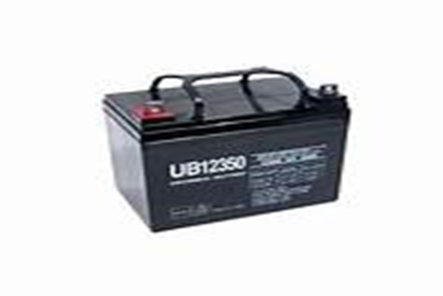

BATERIA PARA UPS 12 V - 18Amperes/Hora |  |  |  | CÓDIGO | 2016550
 |  |  |  | FECHA REVISIÓN | 2021-06-21
 |  |  |  | ÁREA ESPECIALISTA: Servicios Generales

DESCRIPCIÓN SAP: BATERIA P/ UPS 12 V-18Amp/Horas
ITEM | DATOS | UNIDAD | PEDIDO | OFRECIDO | COMPROBACIÓN Y MEDICIÓN | COMENTARIO
1 | Empresa proveedora | … | (*)
2 | Fabricante | … | (*)
3 | Marca | … | (**)
4 | Modelo | … | NP-18-12
5 | País de origen | … | (*)
6 | Norma de fabricación y ensayos | … | UL924 y certificados por ISO 9001 e ISO 14001
7 | Embalaje | … | CAJAS QUE NO EXCEDAN PESO DE 60 LIBRAS
8 | Garantía | Años | 2
9 | Construcción | … | Gelatina , libre Mantenimiento
9.1 | Terminales | … | Terminal recortada de aleación de plomo para aceptar perno
9.2 | Celdas por unidad | … | 6
9.3 | Material del contenedor | … | Polipropileno UL04-V0
9.4 | Resistencia | … | A la inflamabilidad
9.5 | Peso Aproximadamente | lb (kg) | lb (6.2kg)
9.6 | Dimensiones | Milimetros | (L=180 , A= 76 , H= 76 )
10 | Especificaciones técnicas | … | …
10.1 | Voltaje | V | 12DC
10.2 | Capacidad | … | 18A/H
10.3 | Corriente de descarga máxima | Amp | 112
10.4 | Interna de resistencia | mΩ | 11
10.5 | Corriente cortocircuito | Amp | 500
10.6 | Rango de temperatura operativa nominal | °C | 77 °F ± 5 °F (25 °C ± 3 °C)
10.7 | Voltaje de carga de flotación |  | 13.5 a 13.8 Vdc/unidad Promedio a 77 °F (25 °C)
10.8 | Recomendado límite de corriente de carga máximo | A | 28 A
11 | Muestra de presentación | … | N/A
(*) A indicar por el oferente
(**) Timbrado en el material en alto o bajo relieve
 | 

 |  |  |  | Fecha de la oferta

 | Jose Alejandro Gutierrez Velasquez |  |  | Nombre y firma del oferente
 | Gerente De Servicios Generales

